11.3.1
11.3.1 Quantidade e valor das exportações e importações - Distrito Federal – 2019 - 2020.
DISCRIMINAÇÃO |  | ANO
 |  | 2019 | 2020
QUANTIDADE (kg Líquido) | Exportações | 221,365,821 | 210,335,040
 | Importações | 267,763,115 | 200,714,285
VALOR FOB (US$ 1.000) | Exportações | 160,701 | 174,177
 | Importações | 1,109,202 | 1,332,634
Fonte: Ministério da Indústria, Comércio Exterior e Serviços (MDIC) – Secretaria de Comércio Exterior – SECEX.
Departamento de Planejamento e Desenvolvimento do Comércio Exterior - DEPLA.

Nota: FOB - O comprador assume todos os riscos e custos com o transporte da mercadoria.

DISTRITO FEDERAL - DIEPS/GEDEG/SIEDF - Anuário Estatístico do Distrito Federal - AEDF - Quantidade (Kg) das exportações e importações realizadas no DF - 2015 a 2019.
 | 1 | 1

11.7.3_Inframérica_Voos
11.10.3 Número de vôos, por tipo - Distrito Federal – 2019 - 2020.
VÔOS REGULARES |  | ANO
 |  | 2019 | 2020
Domésticos | Total | 115,077 | 56,640
 | Pousos | 57,592 | 29,304
 | Decolagens | 57,485 | 29,336
Internacionais | Total | 4,445 | 1,343
 | Pousos | 2,216 | 671
 | Decolagens | 2,229 | 672
Domésticos | Total | 23,899 | 19,449
 | Pousos | 11,890 | 9,741
 | Decolagens | 12,009 | 9,708
Internacionais | Total | 351 | 179
 | Pousos | 176 | 94
 | Decolagens | 175 | 85
Fonte: INFRAMÉRICA - Setor de Estatística
Aeroporto Internacional de Brasília - Juscelino Kubischek

Tabela 11.20 - DISTRITO FEDERAL - CODEPLAN/DIEPS/GEDEG/SIEDF - Anuário Estatístico do DF - Número de voos internacionais regulares, segundo o tipo, no período de 2012 a 2018.
 | 1 | 1

11.8.3
11.8.3 Transporte Metroviário – Passageiros transportados, segundo as estações.
Distrito Federal - 2019 - 2020.
ESTAÇÕES | PASSAGEIROS TRANSPORTADOS
 | Embarque
 | 2019 | 2020
TOTAL | 42,989,728 | 23,934,208
Central | 6,300,975 | 3,165,931
Galeria | 2,083,121 | 992,249
102 Sul | 1,034,827 | 483,555
106 Sul | - | 43,927
108 Sul | 258,261 | 287,881
110 Sul | - | 31,347
112 Sul | 863,574 | 398,272
114 Sul | 964,963 | 483,569
Asa Sul | 646,783 | 564,828
Shopping | 3,128,837 | 1,954,265
Feira do Guará | 1,359,099 | 419,675
Guará | 2,981,101 | 1,270,702
Arniqueiras | 1,595,635 | 1,722,759
Águas Claras | 3,165,054 | 1,550,546
Concessionárias | 1,617,226 | 759,236
Estrada Parque | - | 111,520
Praça do Relógio | 2,969,418 | 1,528,733
Centro Metropolitano | 1,429,355 | 753,509
Ceilândia Sul | 989,782 | 549,892
Guariroba | 846,189 | 395,322
Ceilândia Centro | 2,219,641 | 1,362,360
Ceilândia Norte | 840,063 | 503,636
Terminal Ceilândia | 2,091,955 | 1,317,151
Taguatinga Sul | 978,806 | 540,712
Furnas | 1,826,238 | 935,975
Samambaia Sul | 1,050,496 | 622,041
Terminal Samambaia | 1,748,329 | 1,184,615
Fonte: Secretaria de Transporte e Mobilidade do Distrito Federal - SEMOB
Companhia do Metropolitano do Distrito Federal - METRÔ
Diretoria de Operação e Manutenção - Divisão de Arrecadação Tarifária

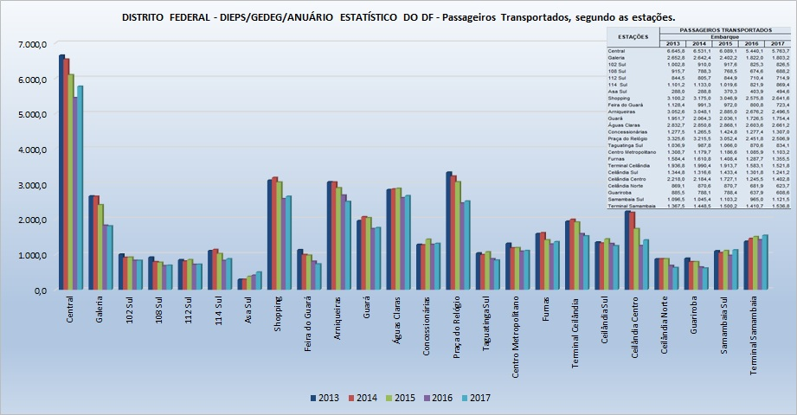

11.23 Transporte Metroviário – Passageiros transportados, segundo as estações -

